Projekt


Řešení 1
Úkol: | Intenzita příjezdu nákladních automobilů se zbožím do skladu je 8 za směnu. Skladník na příjmu zboží je za směnu schopen vyložit a zkontrolovat zboží z 10 automobilů. Určete průměrnou délku fronty a čas zdržení automobilů ve frontě. Stanovte využití skladníka. Předpokládejte, že proces obsluhy i vstup požadavků na obsluhu sledují exponenciální rozdělení.

 | Model: M/M/1/FIFO/∞/∞
 | lambda | 8 | aut/směna
 | mí | 10 | aut/směna
 | ró | 0.8
 | nf prům | 3.2 | aut
 | Tf prům | 0.4 | směny
 | Využití skladníka | 80%

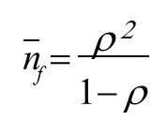
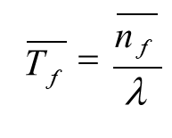
 | Vzorce

Řešení 2
Úkol: | Určete minimální počet skladníků provádějích kompletaci objednávky a jejich průměrné využití tak, aby průměrná doba zdržení objednávky ve frontě nepřekročila 5 minut. Průměrná doba vyřízení jedné objednávky je 30 minut. Předpokládejte, že proces obsluhy i vstup požadavků na obsluhu sledují exponenciální rozdělení. Pro účely stanovení intenzity vstupu požadavků byly sledovány časy příchodu ojednávek do skladu. Tyto časy jsou zachyceny v tabulce níže:

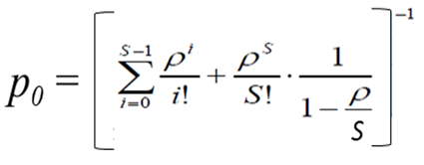
 | Čas příchodu objednávky do skladu [min od začátku sledování] | Rozdíl časů 2 po sobě jdoucích objednávek[min] |  | Vzorce
 | 0
 | 5 | 5
 | 7.5 | 2.5
 | 14 | 6.5
 | 17.6 | 3.6
 | 21 | 3.4
 | 24.7 | 3.7
 | 35.6 | 10.9
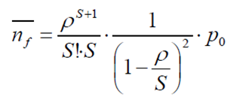
 | 39 | 3.4
 | 48 | 9
 | 53 | 5
 | 57 | 4
 | 58.6 | 1.6
 | 65.9 | 7.3
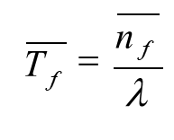
 | 67 | 1.1
 | 72.4 | 5.4
 | 78 | 5.6
 | 86.3 | 8.3
 | 97.8 | 11.5
 | 102.4 | 4.6
 | 109.7 | 7.3

 | Model: M/M/S/FIFO/∞/∞ |  |  | Mezivýpočet do p0
 | lambda | 10.938924339 | objednávek/hodinu | i | ró^i/i!
 | mí | 2 | objednávek/hodinu | 0 | 1
 | ró | 5.4694621696 |  | 1 | 5.4694621696
 | S | 8 | skladníků | 2 | 14.957508212
 | p0 | 0.0039092814175 |  | 3 | 27.269841772
 | nf prům | 0.5305695669 | objednávek | 4 | 37.287841986
 | Tf prům | 2.9 | minut | 5 | 40.788888225
 | Využití skladníka | 99.6% |  | 6 | 37.182213514
 |  |  |  | 7 | 29.052387171
 |  |  |  | 8
 |  |  |  | 9
 |  |  |  | Suma | 193.00814305

Řešení 3
Úkol: | Do kontejnerového překladiště v přístavu přijíždí průměrně 14,1 nákladních lodí za týden. Kapacita jedné lodi je 1 200 tun. Přístav není příliš velký, vejde se do něj maximálně 9 nákladních lodí, a proto se při prodlení lodi v přístavu platí penále 20 000 $/den. Management kontejnerového překladiště by rád zakoupil nové vykládací zařízení a rozhoduje se mezi 3 variantami: drapákový jeřáb, klasický jeřáb, korečkový vykladač. Vaším úkolem je doporučit vedení, jaký typ by mělo zakoupit a samozřejmě také jaký počet. Vaše tvrzení podložte výpočtem. Charakteristiky jednotlivých typů vykladačů najdete v tabulce níže. Předpokládejte, že proces obsluhy i vstup požadavků na obsluhu sledují exponenciální rozdělení.

 | Charakteristiky vykládacího zařízení:
 | Typ vykládacího zařízení | Výkon [t /den] | Nf [$/ks zař.,den] | nv [$/den]
 | Drapákové jeřáby | 550 | 7,000 | 4,000
 | Klasické jeřáby | 380 | 5,000 | 3,000
 | Korečkové vykladače | 850 | 9,500 | 6,200
 |  |  |  |  |  |  | Mezivýpočet do p0
Průběh celkových nákladů pro daný počet vykládacích zařízení
 | 1 | 1 | 1
 | Model: M/M/S/FIFO/N=9/∞ |  |  |  |  |  | i | ró na i/ i!
 | lambda | 2417.1428571 | t/den |  |  |  | 0 | 1
 | Zvol vykládací zařízení | Korečkové vykladače | Drapákové jeřáby | Klasické jeřáby | Korečkové vykladače |  | 1 | 2.843697479
 | mí | 850 | t/den |  |  |  | 2 | 4.043307676
 | ró | 2.843697479 |  |  |  |  | 3 | 3.8326479484
 | S | 6 | jeřábů/vykladačů |  |  |  | 4 | 2.7247228271
 | N | 9 | lodí |  |  |  | 5 | 1.5496574869
 |  |  |  |  |  |  | 6
 | n | pn |  |  |  |  | 7
 | 0 | 0.057737512656 |  |  |  |  | 8
 | 1 | 0.16418801918 |  |  |  |  | 9
 | 2 | 0.23345052811 |  |  |  |  | Suma | 15.994033417
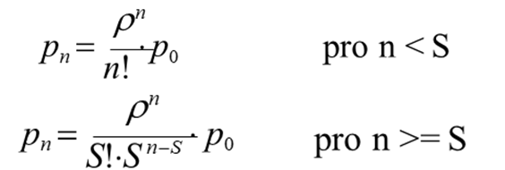
 | 3 | 0.22128755942
 | 4 | 0.15731871872
 | 5 | 0.089473368762
 | 6 | 0.042405865531
 | 7 | 0.020098242151
 | 8 | 0.0095255534227
 | 9 | 0.0045146320424

 | n | (n-S)*pn | n*pn |  |  | Fixní náklady | 57,000 | $/den
 | 0 |  | 0 |  |  | Penále | 523 | $/den
 | 1 |  | 0.16418801918 |  |  | Variabilní náklady | 8,713 | $/den
 | 2 |  | 0.46690105623 |  |  | Celkové náklady | 66,237 | $/den
 | 3 |  | 0.66386267827
 | 4 |  | 0.62927487486 |  |  | Typ vykládacího zařízení/S | 3 | 4 | 5 | 6 | 7 | 8 | 9 | 10
 | 5 |  | 0.44736684381 |  |  | Drapákové jeřáby |  |  | 52,446 | 53,811 | 58,550
 | 6 |  | 0.25443519319 |  |  | Klasické jeřáby |  |  |  |  | 47,168 | 49,520 | 53,609
 | 7 | 0.020098242151 | 0.14068769506 |  |  | Korečkové vykladače | 57,063 | 52,956 | 58,060 | 66,237
 | 8 | 0.019051106845 | 0.076204427382
 | 9 | 0.013543896127 | 0.040631688381 |  |  | Pořídím 7ks klasických jeřábů!
 | nf prum | 0.052693245123 | 2.8835524764 | nprum
 | Tf prum | 0.03 | 1.43 | Ts prum
 |  | dnů | dnů

